상품제안서
요이치 욜로 삼각대 셀카봉 2세대 WT600 | 상품코드: S01270

 |  |  |  |  |  |  | 02-713-8555 | www.synergygift.co.kr
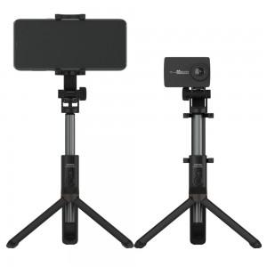

【상세/제작정보】

【인쇄/포장옵션】 | 레이저 / 포장지포장

【공급단가】 | 수량 | 40~ | 100~ | 300~ | 1,000~ | 2,000~
*VAT별도 | 단가 | 20,930원 | 20,150원 | 19,380원 | 18,600원 | 18,140원

【상품 URL】 | https://www.synergygift.co.kr:443/src/goods_detail.php?gdno=11301

